入力用
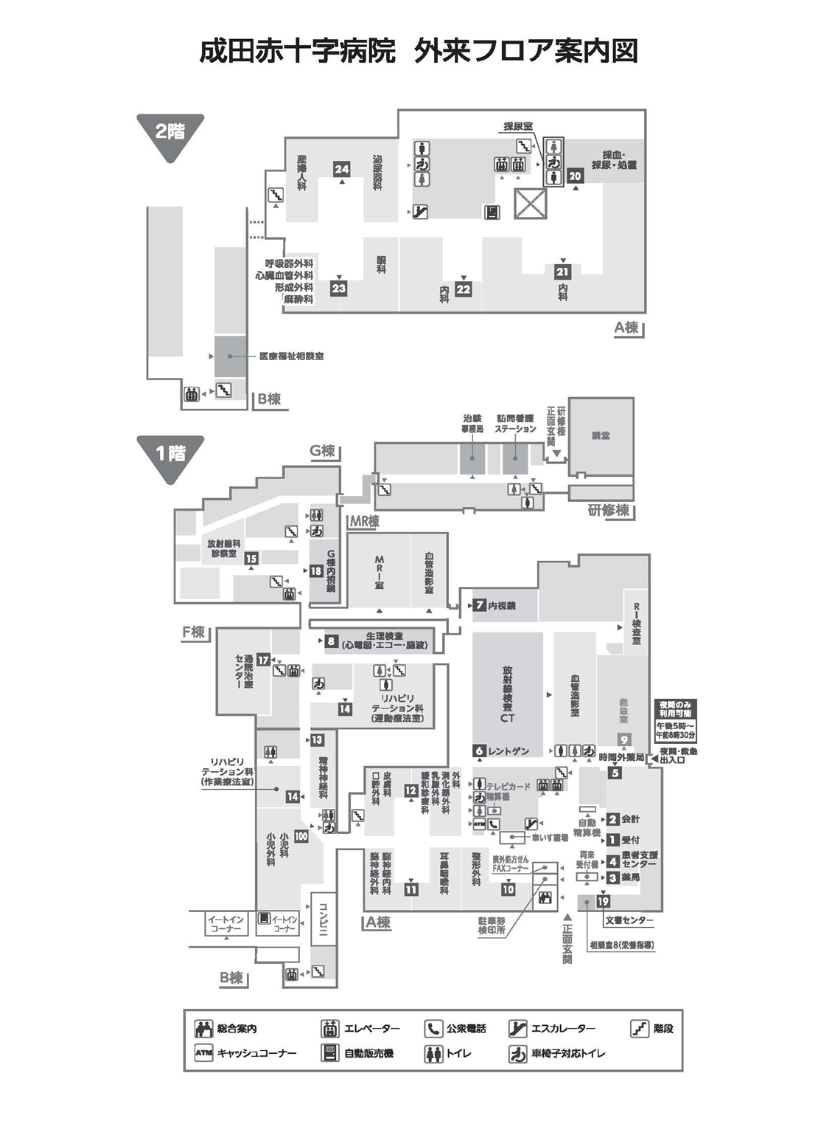
成田赤十字病院〈ＦＡＸ診療申込書〉 （FAX送信用）
FAX：0476-23-9581
紹介状も併せてお送りくださいますようご協力をお願いします。
 |  |  |  |  |  |  |  |  |  |  |  | 医療機関名
申込日 |  | ： | 2023-09-15 |  |  |  |  |  |  |  |  | 所 在 地
フリガナ |  |  |  |  |  |  |  |  |  |  |  | T E L
患 者 氏 名 |  |  |  |  |  |  |  |  |  |  | 様 | FAX（返信先）
 |  |  |  |  |  |  |  |  |  |  |  | 医師名
性 別 |  |  |  |  |  |  |  |  |  | 当 院 受診歴 |  |  |  | 診察券番号（お持ちの場合）
生年月日 |  |  |  |  | 年 |  | 月 |  | 日

住 所 |  |  | 〒 |  |  |  |  |  |  |  |  | 携 帯
 |  |  |  |  |  |  |  |  |  |  |  | 自 宅
※患者氏名は、保険証と同じ文字でご記入ください。
紹介診療科 |  |  |  |  |  |  |  |  |  |  |  |  |  |  | 医師

※太枠内は必ずご記入ください。 |  |  |  |  |  |  |  |  |  | 医師の指定がない場合は記入不要です。
 | 受診希望日あり |  |  |  | 第１希望 |  |  |  |  |  |  |  | 予約 日時 |  | ※予約日時は受付報告書で返信します。 月 日 曜日 時 分
 |  |  |  |  | 第２希望
 |  |  |  |  | 第３希望
 | 最短日希望（緊急性あり）※必ず紹介状をFAXでお送りください。
 | 受診日未定 |  |  | ※患者さんと日程を調整します。受診希望日の前開院日16時までに地域連携
 |  |  |  | 患者支援課まで電話するようお伝えください。
≪保険情報≫＊保険証・公費医療証の写しを添付いただければ記入不要です。
保険者番号 |  |  |  |  |  |  |  |  |  |  | 公費負担者番号
記号・番号 |  |  |  |  |  |  |  |  |  |  | 受給者番号
保険証の続柄 |  |  | 本人 家族 |  |  |  |  |  |  |  | 有効期限
有効期限 |  |  |  |  |  |  |  |  |  |  | 負担割合 |  |  |  |  | 割 | 自己負担 限度額
 |  |  |  |  |  |  |  |  |  |  | 子ども医療費受給券 |  |  |  |  | 有 | （負担額 |  |  | 円）

【貴院からの通信欄】

地域連携患者支援課（直通） ＴＥＬ：０４７６－２２－９９５０
 |  |  |  |  |  |  |  |  |  |  |  |  |  |  |  |  |  |  | 2023.9
成田赤十字病院〈ＦＡＸ診療申込書〉 （患者さん控え）
地域連携患者支援課（直通）TEL：0476-22-9950
📞受付時間：平日8時30分～17時
 |  |  |  |  |  |  |  |  |  |  |  | 医療機関名
申込日 |  | ： | 2023-09-15 |  |  |  |  |  |  |  |  | 所在地
フリガナ |  |  |  |  |  |  |  |  |  |  |  | T E L
患 者 氏 名 |  |  |  |  |  |  |  |  |  |  | 様 | FAX（返信先）
 |  |  |  |  |  |  |  |  |  |  |  | 医師名
性 別 |  |  |  |  |  |  |  |  |  | 当 院 受診歴 |  |  |  | 診察券番号（お持ちの場合）
生年月日 |  |  |  |  | 年 |  | 月 |  | 日

住 所 |  |  | 〒 |  |  |  |  |  |  |  |  | 携 帯
 |  |  |  |  |  |  |  |  |  |  |  | 自 宅

受診診療科 |  |  |  |  |  |  |  |  |  |  |  |  |  |  | 医師

 | 受診希望日あり |  |  |  | 第１希望 |  |  |  |  |  |  |  | 予約 日時 |  | ※決定した予約日時をご記入ください。 月 日 曜日 時 分
 |  |  |  |  | 第２希望
 |  |  |  |  | 第３希望
 | 最短日希望（緊急性あり）
 | 受診日未定 |  |  | ※日程を調整します。受診希望日の前開院日16時までに地域連携患者支援課
 |  |  |  | にお電話ください。
【診療科のご案内】 |  |  |  |  | 診療受付8：30～11：00 診療開始9：00～ （形成外科、小児外科を除く）
時間予約が可能な診療科 |  |  |  |  |  |  |  |  |  |  |  |  |  |  | 時間予約はお取りできない診療科
窓口 | 内 科 |  |  |  | 初診曜日 |  |  | 窓口 | 診療科 |  |  | 初診曜日 |  |  | 窓口 | 診療科 |  | 初診曜日
22 | 循環器内科 |  |  |  | 月～金 |  |  | 23 | 眼科 |  |  | 月～金 |  |  | 10 | 整形外科 ※3 |  | 月～金
 | 消化器内科 |  |  |  | 月～金 |  |  | 11 | 脳神経内科 |  |  |  |  |  | 11 | 耳鼻咽喉科 ※3 |  | 月・火・木・金
 | 血液腫瘍科 |  |  |  | 月～木 |  |  |  | 脳神経外科 |  |  |  |  |  | 12 | 皮膚科 ※3
 | 呼吸器内科 |  |  |  | 水・金 |  |  | 12 | 外科 |  |  |  |  |  | 13 | 精神神経科※2※3 |  | 月（第2・4）・水・金
 | 腎臓内科 |  |  |  | 月・金 |  |  |  | 乳腺外科 ※1 |  |  | 要相談 |  |  | 23 | 形成外科 ※3※4 |  | 月・水・金
 | リウマチ・アレルギー内科 |  |  |  | 火・木・金 |  |  |  | 歯科口腔外科 |  |  | 月～金 |  |  | 100 | 小児外科 ※3※5 |  | 火
 | 糖尿病代謝内科 |  |  |  | 月・火 |  |  | 15 | 放射線科 |  |  |  |  |  | ※1 | 確認が必要なため、調整に時間が
 | 内分泌内科 |  |  |  | 月・木 |  |  | 100 | 小児科 |  |  |  |  |  |  | かかります。
 | 総合内科 |  |  |  | 月・水～金 |  |  | 23 | 呼吸器外科 |  |  | 月・水・金 |  |  | ※2 | 初診患者の人数制限があります。
 | 感染症科 ※1 |  |  |  | 要相談 |  |  |  | 心臓血管外科 |  |  | 火・木 |  |  | ※3 | 受診日のみの予約は可能です。
 |  |  |  |  |  |  |  | 24 | 泌尿器科 |  |  | 月～金 |  |  | ※4 | 受付時間 8:30～15:30
 |  |  |  |  |  |  |  |  | 産婦人科 ※2 |  |  |  |  |  |  | 診療開始 13:30～
 |  |  |  |  |  |  |  |  |  |  |  |  |  |  | ※5 | 受付時間 8:30～15:30
 |  |  |  |  |  |  |  |  |  |  |  |  |  |  |  | 診療開始 14:00～

受診日 当日 |  | 【時間予約の方】 |  |  |  | 予約時間の15分前までに受診する診療科窓口へ直接お越しください。
 |  | 【日付予約の方】 |  |  |  | 8時30分から11時までの間に受診する診療科窓口へ直接お越しください。
 |  |  |  |  |  | （形成外科・小児外科の受付時間は、8時30分～15時30分です）
●受診日当日お持ちいただくもの
紹介状・保険証・本申込書、（お持ちの方は）当院診察券・お薬手帳・公費医療証
 |  |  |  |  |  |  |  |  |  |  |  |  |  |  |  |  |  |  | 2023.9

